上和园周边公租房项目
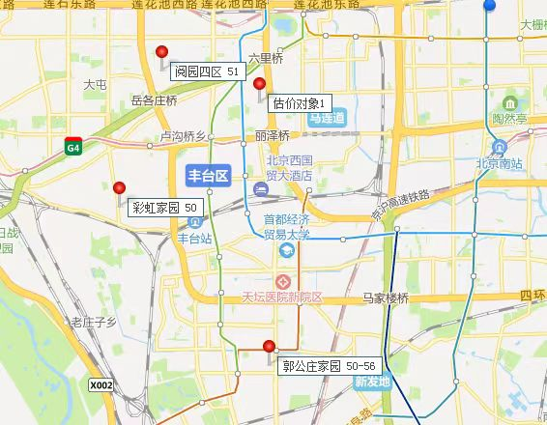
项目名称 | 租金（元/平方米·月）
彩虹家园 | 50
阅园四区 | 51
郭公庄家园（北区） | 50
郭公庄家园（南区） | 50
郭公庄家园（南区）（剩余地块） | 56

